Диаграммы и таблицы переходов с
Задание 1 | Составить диаграмму переходов состояний по требованиям (technical_support_ticket.docx), используя Miro
Задание 2 | Составить таблицу переходов состояний, опираясь на построенную диаграмму и требования
Задание 3 | Определить тесты по составленной таблице

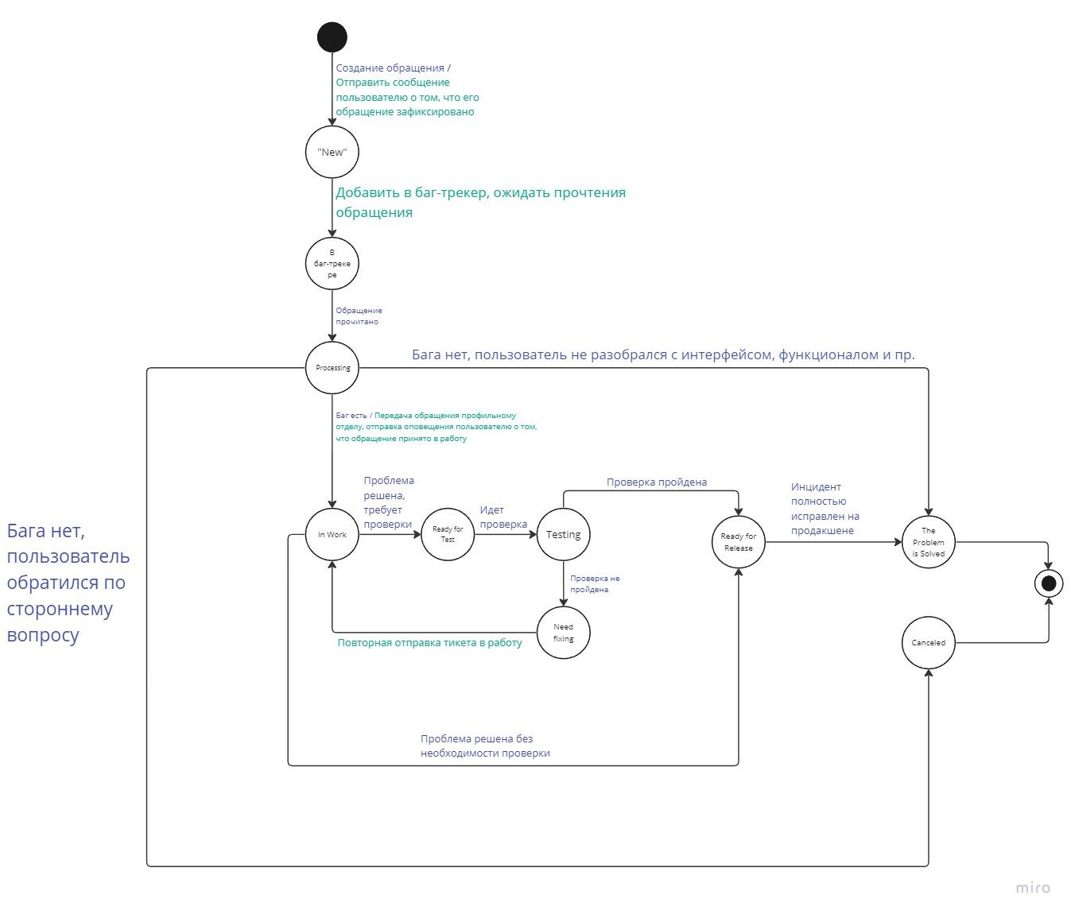
Задание 2 / 3 | Текущее состояние | Событие | Действие | Новое состояние | Задание 1
 | null | Создание обращения | Отправить сообщение пользователю о том, что его обращение зафиксировано | "New"
 | null | - | Добавить в баг-трекер, ожидать прочтения сообщения | null
 | null | Обращение прочитано | - | null
 | null | Бага нет, пользователь обратился по стороннему вопросу | - | null
 | null | Бага нет, пользователь не разобрался с интерфейсом, функционалом и пр. | - | null
 | null | Баг есть | Передача обращения профильному отделу, отправка оповещения пользователю о том, что его обращение принято в работу | null
 | null | Проблема решена, требует проверки | - | null
 | null | Идет проверка | - | null
 | null | Проверка пройдена | - | null
 | null | Проверка не пройдена | - | null
 | null |  | Повторная отправка тикета в работу | null
 | null | Проверка решена без необходимости проверки | - | null
 | null | Инцидент полностью исправлен на продакшене | - | null
 | "New" | Создание обращения | Отправить сообщение пользователю о том, что его обращение зафиксировано | "New"
 | "New" | - | Добавить в баг-трекер, ожидать прочтения сообщения | В баг-трекере
 | "New" | Обращение прочитано | - | "New"
 | "New" | Бага нет, пользователь обратился по стороннему вопросу | - | "New"
 | "New" | Бага нет, пользователь не разобрался с интерфейсом, функционалом и пр. | - | "New"
 | "New" | Баг есть | Передача обращения профильному отделу, отправка оповещения пользователю о том, что его обращение принято в работу | "New"
 | "New" | Проблема решена, требует проверки | - | "New"
 | "New" | Идет проверка | - | "New"
 | "New" | Проверка пройдена | - | "New"
 | "New" | Проверка не пройдена | - | "New"
 | "New" | - | Повторная отправка тикета в работу | "New"
 | "New" | Проверка решена без необходимости проверки | - | "New"
 | "New" | Инцидент полностью исправлен на продакшене | - | "New"
 | В баг-трекере | Создание обращения | Отправить сообщение пользователю о том, что его обращение зафиксировано | В баг-трекере
 | В баг-трекере | - | Добавить в баг-трекер, ожидать прочтения сообщения | В баг-трекере
 | В баг-трекере | Обращение прочитано | - | "Processing"
 | В баг-трекере | Бага нет, пользователь обратился по стороннему вопросу | - | В баг-трекере
 | В баг-трекере | Бага нет, пользователь не разобрался с интерфейсом, функционалом и пр. | - | В баг-трекере
 | В баг-трекере | Баг есть | Передача обращения профильному отделу, отправка оповещения пользователю о том, что его обращение принято в работу | В баг-трекере
 | В баг-трекере | Проблема решена, требует проверки | - | В баг-трекере
 | В баг-трекере | Идет проверка | - | В баг-трекере
 | В баг-трекере | Проверка пройдена | - | В баг-трекере
 | В баг-трекере | Проверка не пройдена | - | В баг-трекере
 | В баг-трекере | - | Повторная отправка тикета в работу | В баг-трекере
 | В баг-трекере | Проверка решена без необходимости проверки | - | В баг-трекере
 | В баг-трекере | Инцидент полностью исправлен на продакшене | - | В баг-трекере
 | "Processing" | Создание обращения | Отправить сообщение пользователю о том, что его обращение зафиксировано | "Processing"
 | "Processing" | - | Добавить в баг-трекер, ожидать прочтения сообщения | "Processing"
 | "Processing" | Обращение прочитано | - | "Processing"
 | "Processing" | Бага нет, пользователь обратился по стороннему вопросу | - | "The Problem is Solved"
 | "Processing" | Бага нет, пользователь не разобрался с интерфейсом, функционалом и пр. | - | "Canceled"
 | "Processing" | Баг есть | Передача обращения профильному отделу, отправка оповещения пользователю о том, что его обращение принято в работу | "In Work"
 | "Processing" | Проблема решена, требует проверки | - | "Processing"
 | "Processing" | Идет проверка | - | "Processing"
 | "Processing" | Проверка пройдена | - | "Processing"
 | "Processing" | Проверка не пройдена | - | "Processing"
 | "Processing" |  | Повторная отправка тикета в работу | "Processing"
 | "Processing" | Проверка решена без необходимости проверки | - | "Processing"
 | "Processing" | Инцидент полностью исправлен на продакшене | - | "Processing"
 | "In Work" | Создание обращения | Отправить сообщение пользователю о том, что его обращение зафиксировано | "In Work"
 | "In Work" | - | Добавить в баг-трекер, ожидать прочтения сообщения | "In Work"
 | "In Work" | Обращение прочитано | - | "In Work"
 | "In Work" | Бага нет, пользователь обратился по стороннему вопросу | - | "In Work"
 | "In Work" | Бага нет, пользователь не разобрался с интерфейсом, функционалом и пр. | - | "In Work"
 | "In Work" | Баг есть | Передача обращения профильному отделу, отправка оповещения пользователю о том, что его обращение принято в работу | "In Work"
 | "In Work" | Проблема решена, требует проверки | - | "Ready For Test"
 | "In Work" | Идет проверка | - | "In Work"
 | "In Work" | Проверка пройдена | - | "In Work"
 | "In Work" | Проверка не пройдена | - | "In Work"
 | "In Work" |  | Повторная отправка тикета в работу | "In Work"
 | "In Work" | Проверка решена без необходимости проверки | - | "Ready For Release"
 | "In Work" | Инцидент полностью исправлен на продакшене | - | "In Work"
 | "Ready For Test" | Создание обращения | Отправить сообщение пользователю о том, что его обращение зафиксировано | "Ready For Test"
 | "Ready For Test" | - | Добавить в баг-трекер, ожидать прочтения сообщения | "Ready For Test"
 | "Ready For Test" | Обращение прочитано | - | "Ready For Test"
 | "Ready For Test" | Бага нет, пользователь обратился по стороннему вопросу | - | "Ready For Test"
 | "Ready For Test" | Бага нет, пользователь не разобрался с интерфейсом, функционалом и пр. | - | "Ready For Test"
 | "Ready For Test" | Баг есть | Передача обращения профильному отделу, отправка оповещения пользователю о том, что его обращение принято в работу | "Ready For Test"
 | "Ready For Test" | Проблема решена, требует проверки | - | "Ready For Test"
 | "Ready For Test" | Идет проверка | - | "Testing"
 | "Ready For Test" | Проверка пройдена | - | "Ready For Test"
 | "Ready For Test" | Проверка не пройдена | - | "Ready For Test"
 | "Ready For Test" |  | Повторная отправка тикета в работу | "Ready For Test"
 | "Ready For Test" | Проверка решена без необходимости проверки | - | "Ready For Test"
 | "Ready For Test" | Инцидент полностью исправлен на продакшене | - | "Ready For Test"
 | "Testing" | Создание обращения | Отправить сообщение пользователю о том, что его обращение зафиксировано | "Testing"
 | "Testing" | - | Добавить в баг-трекер, ожидать прочтения сообщения | "Testing"
 | "Testing" | Обращение прочитано | - | "Testing"
 | "Testing" | Бага нет, пользователь обратился по стороннему вопросу | - | "Testing"
 | "Testing" | Бага нет, пользователь не разобрался с интерфейсом, функционалом и пр. | - | "Testing"
 | "Testing" | Баг есть | Передача обращения профильному отделу, отправка оповещения пользователю о том, что его обращение принято в работу | "Testing"
 | "Testing" | Проблема решена, требует проверки | - | "Testing"
 | "Testing" | Идет проверка | - | "Testing"
 | "Testing" | Проверка пройдена | - | "Ready For Release"
 | "Testing" | Проверка не пройдена | - | "Need Fixing"
 | "Testing" |  | Повторная отправка тикета в работу | "Testing"
 | "Testing" | Проверка решена без необходимости проверки | - | "Testing"
 | "Testing" | Инцидент полностью исправлен на продакшене | - | "Testing"
 | "Need Fixing" | Создание обращения | Отправить сообщение пользователю о том, что его обращение зафиксировано | "Need Fixing"
 | "Need Fixing" | - | Добавить в баг-трекер, ожидать прочтения сообщения | "Need Fixing"
 | "Need Fixing" | Обращение прочитано | - | "Need Fixing"
 | "Need Fixing" | Бага нет, пользователь обратился по стороннему вопросу | - | "Need Fixing"
 | "Need Fixing" | Бага нет, пользователь не разобрался с интерфейсом, функционалом и пр. | - | "Need Fixing"
 | "Need Fixing" | Баг есть | Передача обращения профильному отделу, отправка оповещения пользователю о том, что его обращение принято в работу | "Need Fixing"
 | "Need Fixing" | Проблема решена, требует проверки | - | "Need Fixing"
 | "Need Fixing" | Идет проверка | - | "Need Fixing"
 | "Need Fixing" | Проверка пройдена | - | "Need Fixing"
 | "Need Fixing" | Проверка не пройдена | - | "Need Fixing"
 | "Need Fixing" | - | Повторная отправка тикета в работу | "In Work"
 | "Need Fixing" | Проверка решена без необходимости проверки | - | "Need Fixing"
 | "Need Fixing" | Инцидент полностью исправлен на продакшене | - | "Need Fixing"
 | "Ready For Release" | Создание обращения | Отправить сообщение пользователю о том, что его обращение зафиксировано | "Ready For Release"
 | "Ready For Release" | - | Добавить в баг-трекер, ожидать прочтения сообщения | "Ready For Release"
 | "Ready For Release" | Обращение прочитано | - | "Ready For Release"
 | "Ready For Release" | Бага нет, пользователь обратился по стороннему вопросу | - | "Ready For Release"
 | "Ready For Release" | Бага нет, пользователь не разобрался с интерфейсом, функционалом и пр. | - | "Ready For Release"
 | "Ready For Release" | Баг есть | Передача обращения профильному отделу, отправка оповещения пользователю о том, что его обращение принято в работу | "Ready For Release"
 | "Ready For Release" | Проблема решена, требует проверки | - | "Ready For Release"
 | "Ready For Release" | Идет проверка | - | "Ready For Release"
 | "Ready For Release" | Проверка пройдена | - | "Ready For Release"
 | "Ready For Release" | Проверка не пройдена | - | "Ready For Release"
 | "Ready For Release" |  | Повторная отправка тикета в работу | "Ready For Release"
 | "Ready For Release" | Проверка решена без необходимости проверки | - | "Ready For Release"
 | "Ready For Release" | Инцидент полностью исправлен на продакшене | - | "The Problem is Solved"
 | "Canceled" | Создание обращения | Отправить сообщение пользователю о том, что его обращение зафиксировано | "Canceled"
 | "Canceled" | - | Добавить в баг-трекер, ожидать прочтения сообщения | "Canceled"
 | "Canceled" | Обращение прочитано | - | "Canceled"
 | "Canceled" | Бага нет, пользователь обратился по стороннему вопросу | - | "Canceled"
 | "Canceled" | Бага нет, пользователь не разобрался с интерфейсом, функционалом и пр. | - | "Canceled"
 | "Canceled" | Баг есть | Передача обращения профильному отделу, отправка оповещения пользователю о том, что его обращение принято в работу | "Canceled"
 | "Canceled" | Проблема решена, требует проверки | - | "Canceled"
 | "Canceled" | Идет проверка | - | "Canceled"
 | "Canceled" | Проверка пройдена | - | "Canceled"
 | "Canceled" | Проверка не пройдена | - | "Canceled"
 | "Canceled" | - | Повторная отправка тикета в работу | "Canceled"
 | "Canceled" | Проверка решена без необходимости проверки | - | "Canceled"
 | "Canceled" | Инцидент полностью исправлен на продакшене | - | "Canceled"
 | "The Problem Is Solved" | Создание обращения | Отправить сообщение пользователю о том, что его обращение зафиксировано | "The Problem Is Solved"
 | "The Problem Is Solved" | - | Добавить в баг-трекер, ожидать прочтения сообщения | "The Problem Is Solved"
 | "The Problem Is Solved" | Обращение прочитано | - | "The Problem Is Solved"
 | "The Problem Is Solved" | Бага нет, пользователь обратился по стороннему вопросу | - | "The Problem Is Solved"
 | "The Problem Is Solved" | Бага нет, пользователь не разобрался с интерфейсом, функционалом и пр. | - | "The Problem Is Solved"
 | "The Problem Is Solved" | Баг есть | Передача обращения профильному отделу, отправка оповещения пользователю о том, что его обращение принято в работу | "The Problem Is Solved"
 | "The Problem Is Solved" | Проблема решена, требует проверки | - | "The Problem Is Solved"
 | "The Problem Is Solved" | Идет проверка | - | "The Problem Is Solved"
 | "The Problem Is Solved" | Проверка пройдена | - | "The Problem Is Solved"
 | "The Problem Is Solved" | Проверка не пройдена | - | "The Problem Is Solved"
 | "The Problem Is Solved" | - | Повторная отправка тикета в работу | "The Problem Is Solved"
 | "The Problem Is Solved" | Проверка решена без необходимости проверки | - | "The Problem Is Solved"
 | "The Problem Is Solved" | Инцидент полностью исправлен на продакшене | - | "The Problem Is Solved"

